画面設計書
レイヤー | 配置場所 | ファイル名 |  | 内容
View | WebApp | menu.jsp |  | メニューとログインユーザー情報を表示するメニュー画面
 |  | header.jsp |  | ログインユーザー名とタスク期限ごとの表示をする画面
 |  | logout-success.jsp |  | ログアウトしたことを表示する画面
画面設計書 | システム名 |  | グループ名 |  | 作成日 | 担当 | 承認印
 | タスク管理システム |  | ProjectX |  | 2024-12-13 | 大石

画面名称 | メニュー画面
画面レイアウト
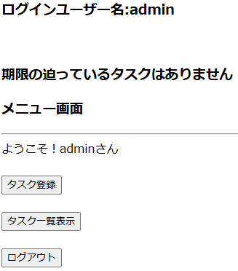 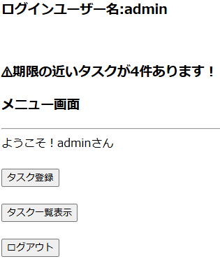
期限が近いタスクがない場合
タスク期限が迫っている場合

header.jsp

menu.jsp

フォーム定義
action | /TaskEditServlet |  |  |  |  | method | get
識別ID | ラベル | type | name | value | 備考
タスク登録 |  | submit |  | タスク登録 | ボタンを押すとタスク登録画面が表示される

フォーム定義
action | /TaskListServlet |  |  |  |  | method | get
識別ID | ラベル | type | name | value | 備考
タスク一覧表示 |  | submit |  | タスク一覧表示 | ボタンを押すとタスク一覧画面が表示される

フォーム定義
action | logout-success.jsp |  |  |  |  | method | post
識別ID | ラベル | type | name | value | 備考
ログアウト |  | submit |  | ログアウト | ボタンを押すとログアウト画面が表示される

詳細クラス図
詳細クラス図 | システム名 | グループ名 | 作成日 | 担当 | 承認印
 | タスク管理システム | ProjectX | 2024-12-13 | 大石

WebContent

<<JSP>>
login.jsp

<<JSP>>
menu.jsp

<<JSP>>
header.jsp

